Расчет ДУ
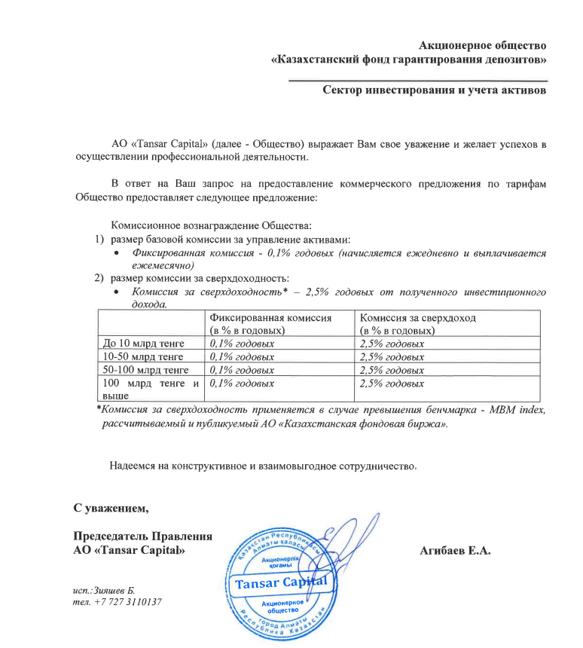
Средняя грязная | Сумма комиссий кроме ДУ | Месячная доля комиссии ДУ | Оплаченная комиссия ДУ за август (без корректировки) | Фактическая комиссия за август | Корректировка комиссии ДУ за август | Комиссия ДУ за сентябрь | К оплате
22,090,704,824.6 | 927,346.46 | 1,840,892.07 | 1,823,508.11 | 1,823,505.86 | -2.25 | 1,840,661.38 | 1,840,659.13

